工厂内部配料
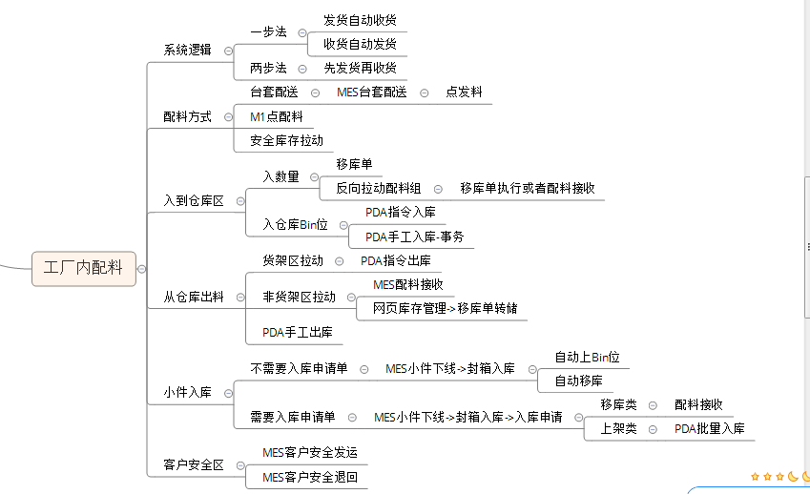
成都MES项目需求调研
业务场景 | 工厂现状描述 | 蓝图描述 | 蓝图是否覆盖 | 业务变化点 | 解决方案 | 特别关注的事情 | 调研者 | 参与调研者
 |  | 内部拉动配料，台套配料，高低库存配料等

